Sheet1
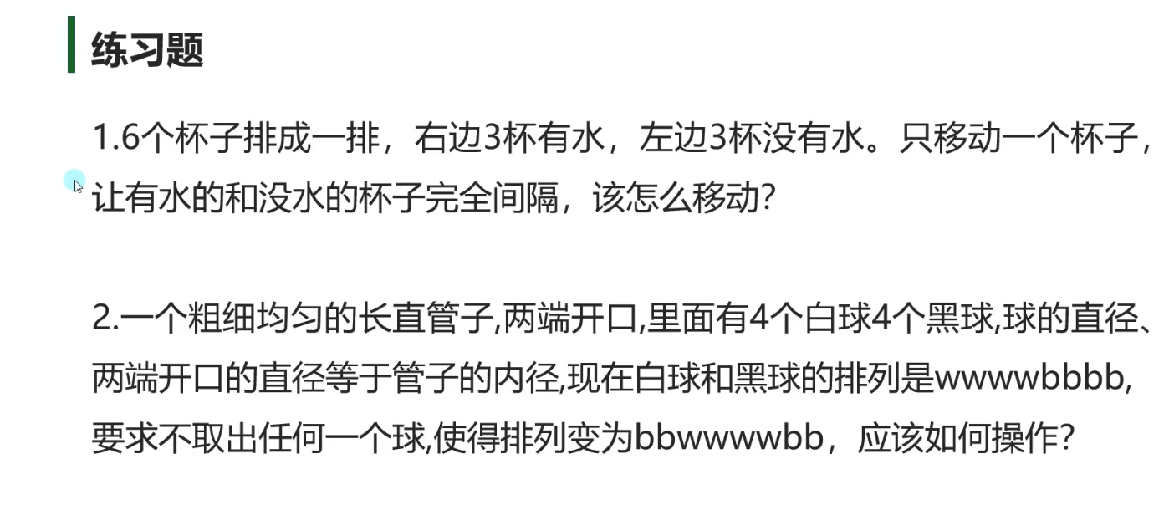

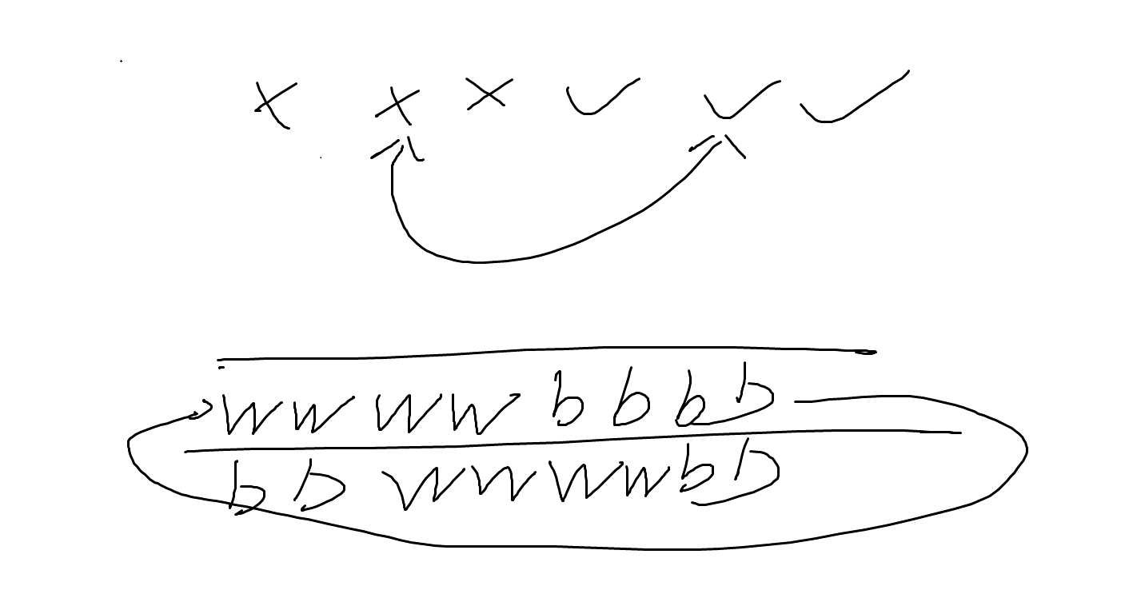

倒水——直接操控水

不去出来，连管子滚球——循环链表

